Chi tiết địa chất
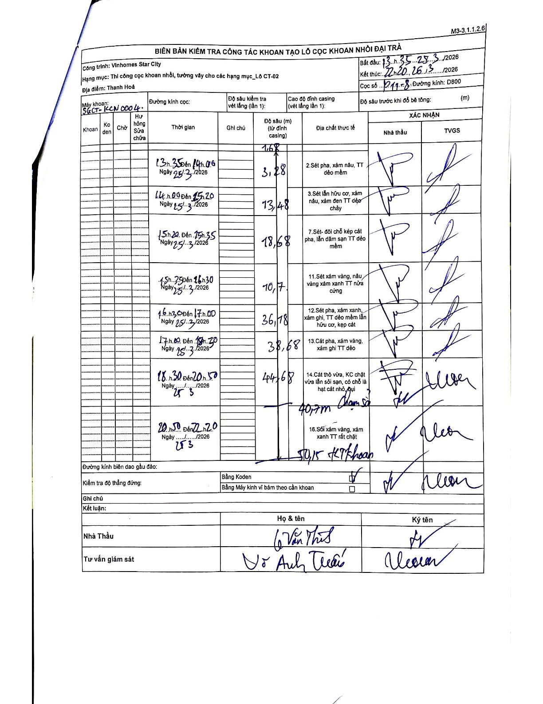
Dự án | Star City Thanh Hóa
Hạng mục | Thi công cọc khoan nhồi, tường vây cho các hạng mục_Lô CT-02
Tên bộ phận | Lô CT-02
Số hiệu cọc | P11-08
Tên Máy khoan | SGCT-KCN0004
Đường kính | D800
Bắt đầu thi công | 13:35 25/03/2026
Kết thúc thi công | 22:20 26/03/2026

Địa chất TT | Đường kính | Mô tả lớp thiết kế | Từ (h) | Đến (h) | Cao độ từ | Cao độ đến | T.Gian (h) | Dài (m) | V (m/h) | Ghi chú
2 | D800 | Sét pha, xám nâu, TT dẻo mềm | 13:35 25/03/2026 | 14:06 25/03/2026 | 1.68 | 3.28 | 0.52 | 1.6 | 3.1 | Chiều dài lớp tính từ đỉnh ống vách (1.68m)
3 | D800 | Sét lẫn hữu cơ, xám nâu, xám đen TT dẻo chảy | 14:00 25/03/2026 | 15:20 25/03/2026 | 3.28 | 13.48 | 1.33 | 10.2 | 7.65 | Thời gian bắt đầu ghi là 14h00, có sự chồng lấn nhẹ với lớp trước
7 | D800 | Sét-đôi chỗ kẹp cát pha, lẫn dăm sạn TT dẻo mềm | 15:20 25/03/2026 | 15:35 25/03/2026 | 13.48 | 18.68 | 0.25 | 5.2 | 20.8
11 | D800 | Sét xám vàng, nâu vàng xám xanh TT nửa cứng | 15:35 25/03/2026 | 16:30 25/03/2026 | 18.68 | 29.78 | 0.92 | 11.1 | 12.11
12 | D800 | Sét pha, xám xanh, xám ghi, TT dẻo mềm lẫn hữu cơ, kẹp cát | 16:30 25/03/2026 | 17:00 25/03/2026 | 29.78 | 36.78 | 0.5 | 7 | 14
13 | D800 | Cát pha, xám vàng, xám ghi TT dẻo | 17:00 25/03/2026 | 18:20 25/03/2026 | 36.78 | 38.68 | 1.33 | 1.9 | 1.42
14 | D800 | Cát thô vừa, KC chặt vừa lẫn sỏi sạn, có chỗ là hạt cát nhỏ, bụi | 18:30 25/03/2026 | 20:50 25/03/2026 | 38.68 | 44.68 | 2.33 | 6 | 2.57
16 | D800 | Sỏi xám vàng, xám xanh TT rất chặt | 20:50 25/03/2026 | 22:20 26/03/2026 | 44.68 | 50.75 | 1.5 | 6.07 | 4.05 | Có ghi chú 50,15m kết thúc khoan phía dưới biểu đồ

ẢNH BIÊN BẢN GỐC

